Hoja1
Usuario: TEST | Usuario: VICROD | Usuario: VICROD | Usuario: TEST | Usuario: TEST | Usuario: TEST
Contraseña: 123456 | Contraseña: 123456 | Contraseña: 123456 | Contraseña: 123456 | Contraseña: 123456 | Contraseña: 123456

Controles Remotos | Prisma | Cablevisión | DTV | Tasa | TLC
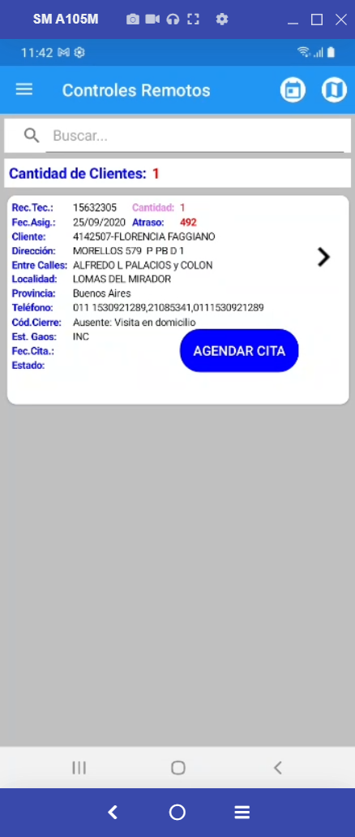
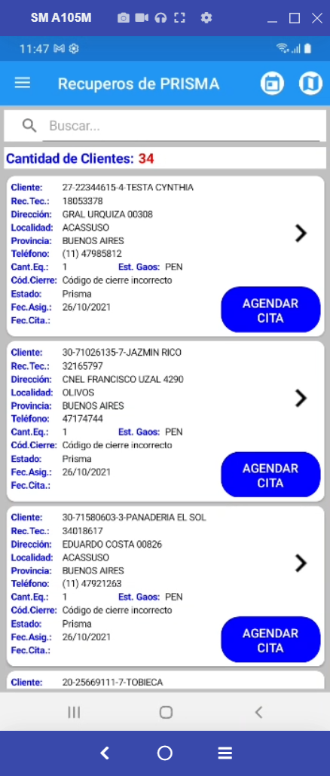
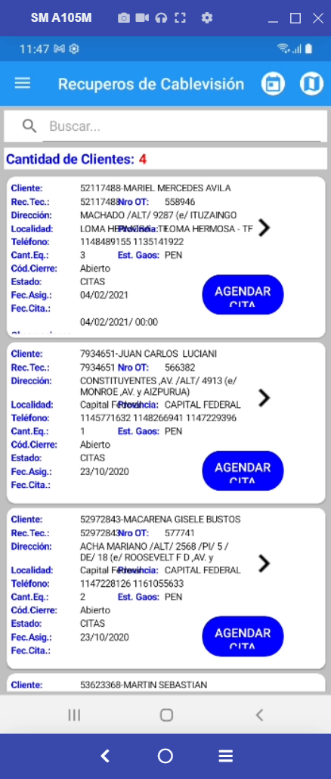
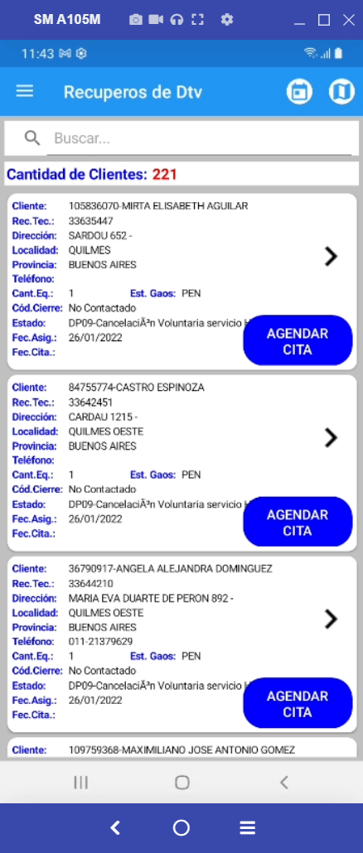
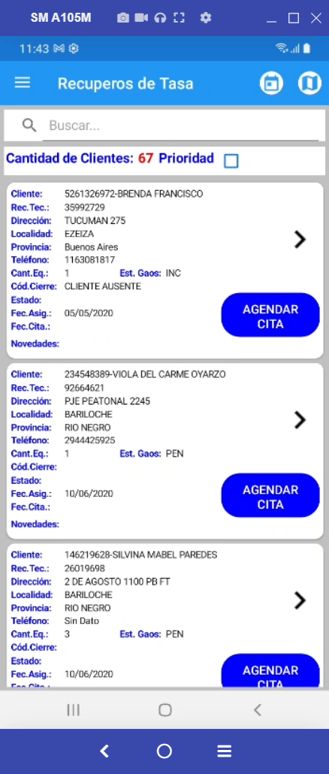
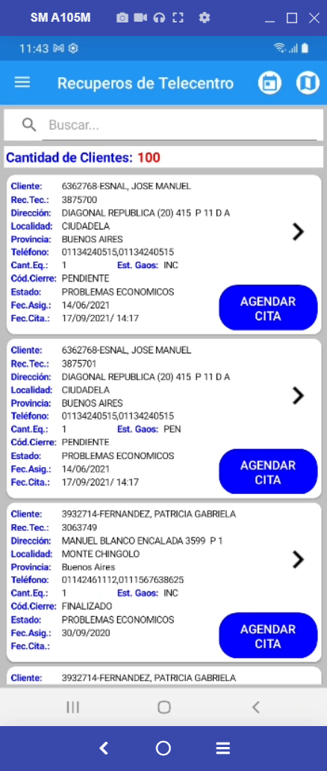

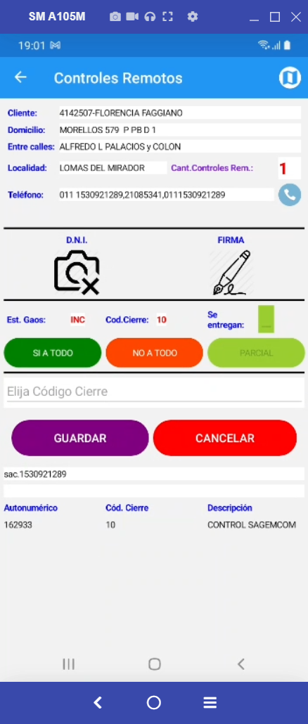
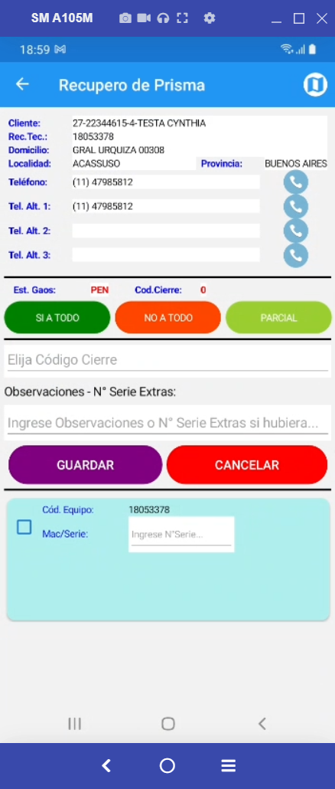
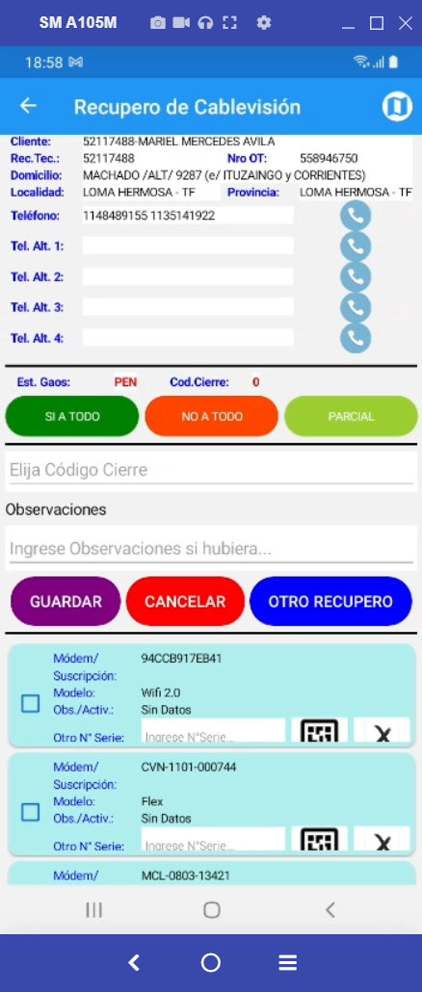
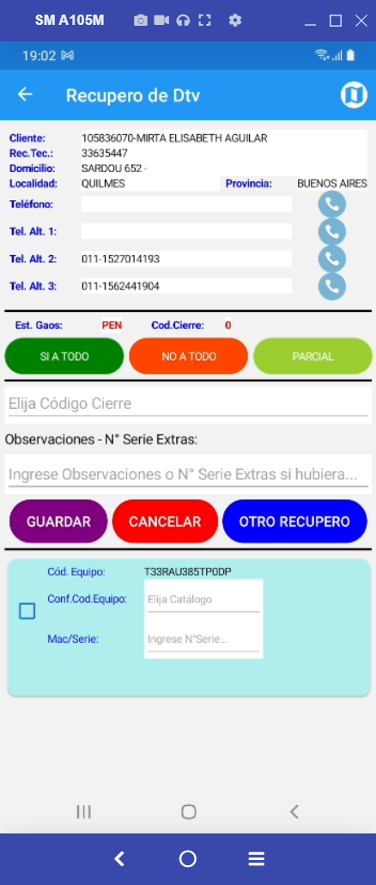
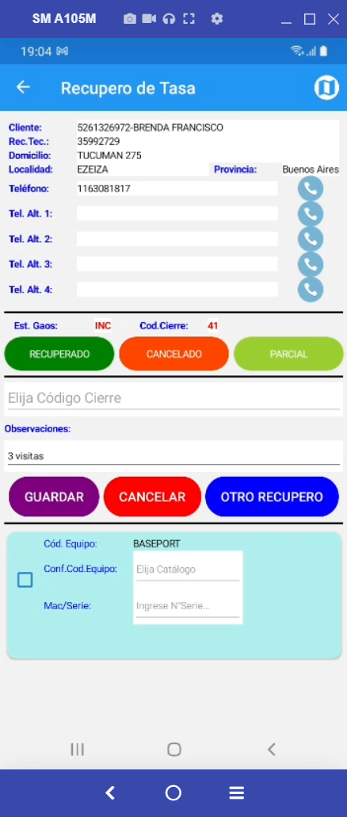
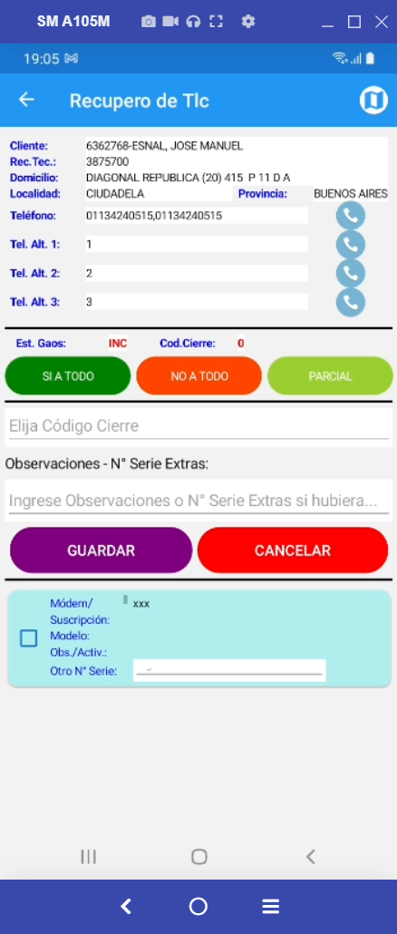

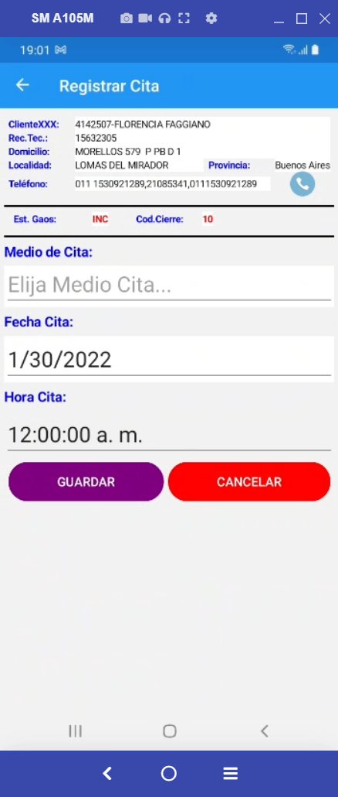
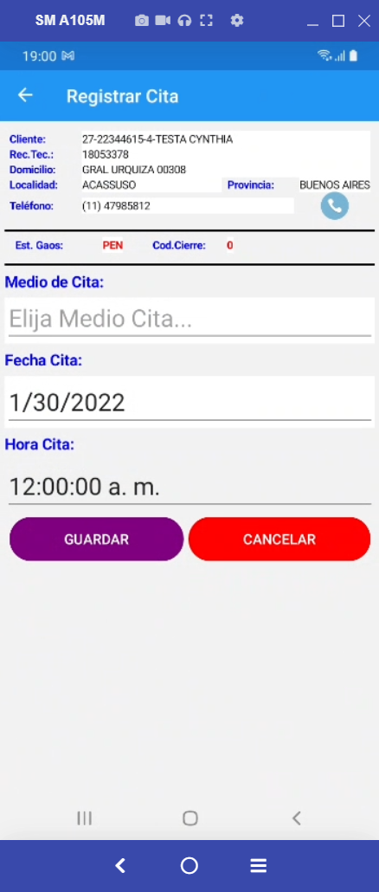
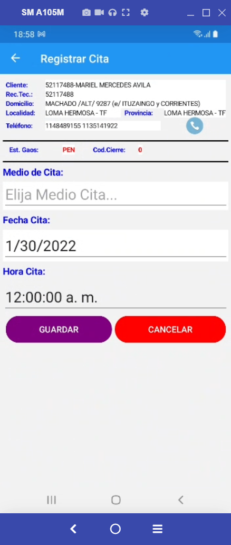
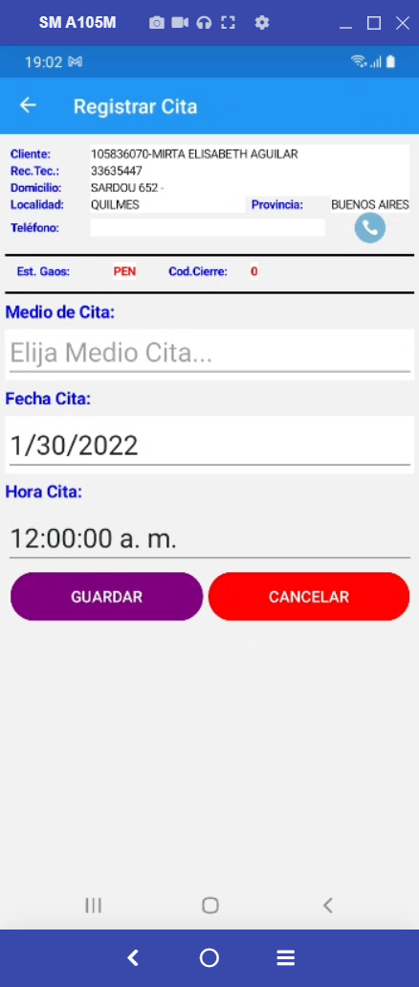
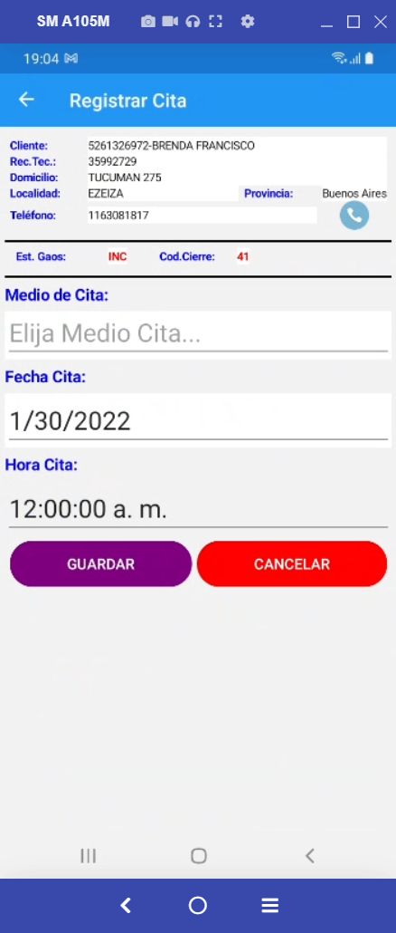
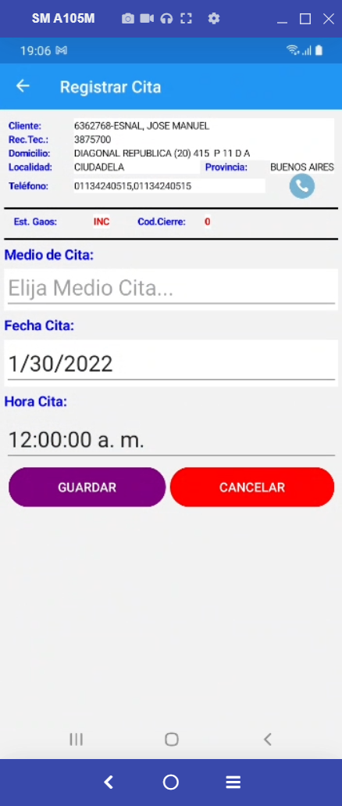


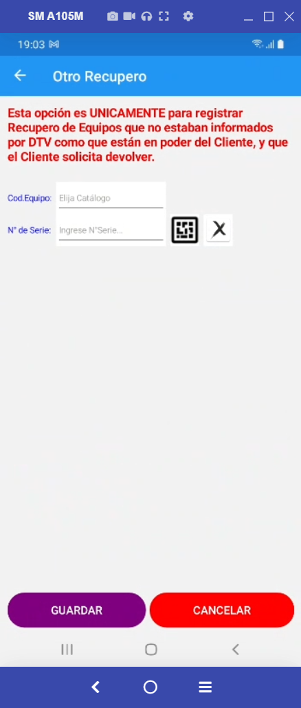


r.RECUPIDJOBCARD, | r.RECUPIDJOBCARD, | r.RECUPIDJOBCARD, | r.RECUPIDJOBCARD, | r.RECUPIDJOBCARD, | r.RECUPIDJOBCARD,
r.CLIENTE, | r.CLIENTE, | r.CLIENTE, | r.CLIENTE, | r.CLIENTE, | r.CLIENTE,
r.NOMBRE, | r.NOMBRE, | r.NOMBRE, | r.NOMBRE, | r.NOMBRE, | r.NOMBRE,
r.DOMICILIO, | r.DOMICILIO, | r.DOMICILIO, | r.DOMICILIO, | r.DOMICILIO, | r.DOMICILIO,
r.CP, | r.CP, | r.CP, | r.CP, | r.CP, | r.CP,
r.ENTRECALLE1, | r.ENTRECALLE1, | r.ENTRECALLE1, | r.ENTRECALLE1, | r.ENTRECALLE1, | r.ENTRECALLE1,
r.ENTRECALLE2, | r.ENTRECALLE2, | r.ENTRECALLE2, | r.ENTRECALLE2, | r.ENTRECALLE2, | r.ENTRECALLE2,
r.LOCALIDAD, | r.LOCALIDAD, | r.LOCALIDAD, | r.LOCALIDAD, | r.LOCALIDAD, | r.LOCALIDAD,
r.PROVINCIA,
r.ReclamoTecnicoID,
r.TELEFONO, | r.TELEFONO, | r.TELEFONO, | r.TELEFONO, | r.TELEFONO, | r.TELEFONO,
r.GRXX, | r.GRXX, | r.GRXX, | r.GRXX, | r.GRXX, | r.GRXX,
r.GRYY, | r.GRYY, | r.GRYY, | r.GRYY, | r.GRYY, | r.GRYY,
r.ESTADOGAOS, | r.ESTADOGAOS, | r.ESTADOGAOS, | r.ESTADOGAOS, | r.ESTADOGAOS, | r.ESTADOGAOS,
r.PROYECTOMODULO, | r.PROYECTOMODULO, | r.PROYECTOMODULO, | r.PROYECTOMODULO, | r.PROYECTOMODULO, | r.PROYECTOMODULO,
r.UserID, | r.UserID, | r.UserID, | r.UserID, | r.UserID, | r.UserID,
r.CAUSANTEC, | r.CAUSANTEC, | r.CAUSANTEC, | r.CAUSANTEC, | r.CAUSANTEC, | r.CAUSANTEC,
r.SUBCON, | r.SUBCON, | r.SUBCON, | r.SUBCON, | r.SUBCON, | r.SUBCON,
r.FechaAsignada, | r.FechaAsignada, | r.FechaAsignada, | r.FechaAsignada, | r.FechaAsignada, | r.FechaAsignada,
r.FechaInicio,
r.CodigoCierre, | r.CodigoCierre, | r.CodigoCierre, | r.CodigoCierre, | r.CodigoCierre, | r.CodigoCierre,
r.ObservacionCaptura, | r.ObservacionCaptura, | r.ObservacionCaptura, | r.ObservacionCaptura, | //r.ObservacionCaptura, | r.ObservacionCaptura,
r.Novedades, | r.Novedades, | r.Novedades, | r.Novedades, | r.Novedades, | r.Novedades,
 | r.PROVINCIA, | r.PROVINCIA, | r.PROVINCIA, | r.PROVINCIA, | r.PROVINCIA,
 | r.ReclamoTecnicoID, | r.ReclamoTecnicoID, | r.ReclamoTecnicoID, | r.ReclamoTecnicoID, | r.ReclamoTecnicoID,
 | r.Motivos, |  | r.Motivos, | //r.Motivos, | r.Motivos,
r.FechaCita, | r.FechaCita, | r.Motivos, | r.FechaCita, | r.FechaCita, | r.FechaCita,
r.MedioCita, | r.MedioCita, | r.FechaCita, | r.MedioCita, | r.MedioCita, | r.MedioCita,
 |  | r.MedioCita,
r.NroSeriesExtras, | r.NroSeriesExtras, | r.NroSeriesExtras, | r.NroSeriesExtras, | r.NroSeriesExtras, | r.NroSeriesExtras,
r.Evento1, | r.Evento1, | r.Evento1, | r.Evento1, | r.Evento1, | r.Evento1,
r.FechaEvento1, | r.FechaEvento1, | r.FechaEvento1, | r.FechaEvento1, | r.FechaEvento1, | r.FechaEvento1,
r.Evento2, | r.Evento2, | r.Evento2, | r.Evento2, | r.Evento2, | r.Evento2,
r.FechaEvento2, | r.FechaEvento2, | r.FechaEvento2, | r.FechaEvento2, | r.FechaEvento2, | r.FechaEvento2,
r.Evento3, | r.Evento3, | r.Evento3, | r.Evento3, | r.Evento3, | r.Evento3,
r.FechaEvento3, | r.FechaEvento3, | r.FechaEvento3, | r.FechaEvento3, | r.FechaEvento3, | r.FechaEvento3,
r.Evento4, | r.Evento4, | r.Evento4, | r.Evento4, | r.Evento4, | r.Evento4,
r.FechaEvento4, | r.FechaEvento4, | r.FechaEvento4, | r.FechaEvento4, | r.FechaEvento4, | r.FechaEvento4,
 |  |  |  | //r.MODELO,
r.Observacion |  | r.Observacion, |  | r.Observacion,
 | r.TelefAlternativo1, | r.TelefAlternativo1, | r.TelefAlternativo1, | r.TelefAlternativo1, | r.TelefAlternativo1,
 | r.TelefAlternativo2, | r.TelefAlternativo2, | r.TelefAlternativo2, | r.TelefAlternativo2, | r.TelefAlternativo2,
 | r.TelefAlternativo3, | r.TelefAlternativo3, | r.TelefAlternativo3, | r.TelefAlternativo3, | r.TelefAlternativo3,
 | r.TelefAlternativo4 | r.TelefAlternativo4 | r.TelefAlternativo4 | r.TelefAlternativo4 | r.TelefAlternativo4

